상품제안서
아쿠아 쿨토시+아이스보틀 350ml 세트 | 상품코드: S19633

 |  |  |  |  |  |  | 02-713-8555 | www.synergygift.co.kr
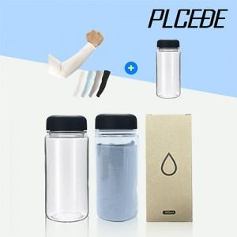

【상세/제작정보】 | <p><span style="font-size: 14pt;">※ 보틀 종이케이스+스티커제작 밎 부착 포함 금액입니다.</span></p><p><span style="font-size: 14pt;">&nbsp;</span></p><p><span style="font-size: 14pt;">※ 기본수량 미만 발주 진행시 별도 문의 바랍니다.</span></p><p><span style="font-size: 14pt;">※ 운임비 별도 발생 됩니다.</span></p>

【인쇄/포장옵션】 | 실크, 풀칼라, 보틀 실크1도 / 별도문의

【공급단가】 | 수량 | 150~ | 500~ | 1,000~ | 3,000~ | 10,000~
*VAT별도 | 쿨토시 블랙 | 3,250원 | 3,030원 | 2,950원 | 2,900원 | 2,800원
 | 쿨토시 화이트 | 3,250원 | 3,030원 | 2,950원 | 2,900원 | 2,800원
 | 쿨토시 그레이 | 3,250원 | 3,030원 | 2,950원 | 2,900원 | 2,800원
 | 쿨토시 스카이 | 3,250원 | 3,030원 | 2,950원 | 2,900원 | 2,800원

【상품 URL】 | https://www.synergygift.co.kr:443/src/goods_detail.php?gdno=13163

